Ejemplo de Prueba (Test)
Ejemplo | tiene_pelo | tiene_patas_cortas | tiene_hocico_grande | tiene_rostro_redondo | mueve_la_cola | trepa_arboles
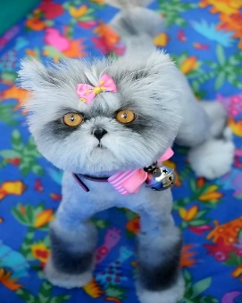 | 1 | 1 | 0 | 0 | 0 | 1

